Ark1
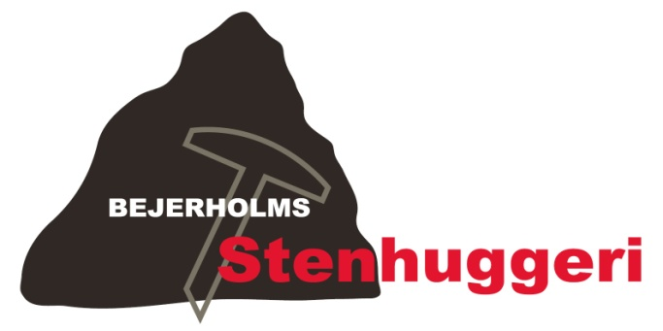
 |  |  |  |  |  | Bejerholms Stenhuggeri v/René Bejerholm Poulsen
 |  |  |  |  |  | Fægangen 8, 4220 Korsør, Tlf. 58 35 00 04
 |  |  |  |  |  | Nørre Allé 1, 4400 Kalundborg, Tlf. 42 76 00 04
 |  |  |  |  |  | Fax 58 35 00 33
 |  |  |  |  |  | bejerholm.stenhuggeri@gmail.com
 |  |  |  |  |  | www.bejerholms-stenhuggeri.dk
 |  |  |  |  |  | CVR-NR: 32931898
 |  |  |  |  |  | Sydbank - Reg. nr. 6821
 |  |  |  |  |  | Konto 1021974
Kundeinformation: |  |  |  | Ordrebekræftelse:
René Bejerholm Poulsen |  |  |  | Dato: | 2013-04-07
Fægangen 8 |  |  |  | Telefon: | 28 70 59 51
4220 Korsør |  |  |  | Ordrenr.: |  | 2

Ny sten (nr.) |  | Afh. dato | 2013-04-07 | Kirkegård: | Korsør
Tilføjelse | X | Lev. dato |  | Afdeling: | A
Kiste / Urne | Urne |  |  | Række + Nr.: | Ræ. 14 Nr. 16

Inskription

Mathias Bejerholm Poulsen
* 25. 6. 1992 + 1. 1. 2013
David Bejerholm Poulsen
* 13. 1. 1997 + 7. 4. 2013
Hvil i fred

 |  |  |  | Skrifttype: | Se eksisterende

Antal: | Vare: |  |  |  | Pris:
36 | Indhugget bogstaver a' 65 kr. stk. |  |  |  | 2,340.00
1 | Rensning |  |  |  | 360.00
1 | Værkstedstime |  |  |  | 650.00
1 | Transport, afhenting og opsætning |  |  |  | 750.00

 | Miljøafgift (2,5%) |  |  |  | 102.00
 |  |  |  | Pris | 4,202.00
 |  |  |  | Moms (25%) | 1,050.50
 |  |  |  | Total | 5,252.50

Bemærkninger: | Skal leveres lørdag d. 13/4 2013
 | Skal hentes samme dag

